Sheet1
一览画面
 | 查询时， 按照 型番（like code), 生产线（=Product_Line） 从计划表中检索数据

 |  | [TB_CompleteData] |  | 计划表

 |  | Code | MakeNumber | Product_Line | ProductionQuantity | Finish_Date | Pay_Date
 |  | MKEDZ378L1JX | 9008027580 | 452 | 50 | 2022-01-03 00:00:00 | 2022-01-03 00:00:00 |  | 合并
 |  | MKEMM378L1JX | 9008027582 | 452 | 50 | 2022-01-03 00:00:00 | 2022-01-03 00:00:00
 |  | MKEPP378L1JX | 9008027583 | 452 | 50 | 2022-01-03 00:00:00 | 2022-01-03 00:00:00
 |  | MKEVM378L1JX | 9008027584 | 452 | 10 | 2022-01-03 00:00:00 | 2022-01-03 00:00:00

 |  | 型番 | 378

 |  |  |  |  |  |  |  |  |  | 放到新规按钮上边
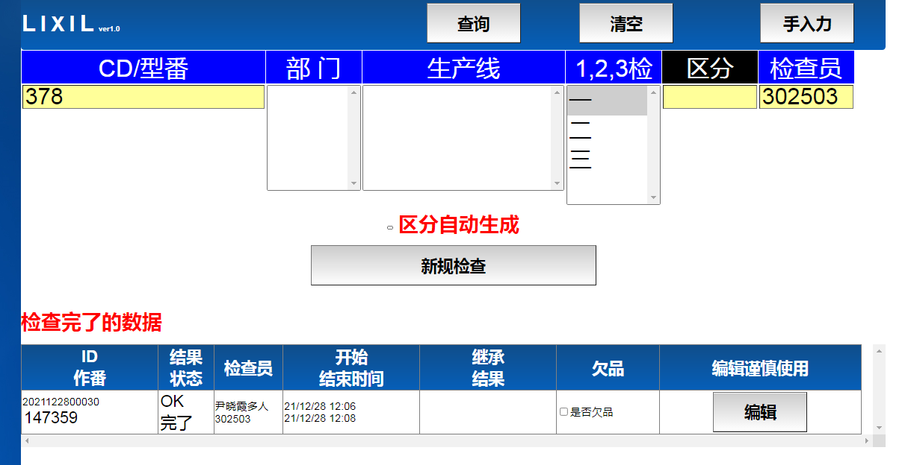

 |  |  |  |  |  |  |  |  |  |  |  | 中间材CD | 作番 | 生产线 | 数量 | 生产日
 |  |  |  |  |  |  |  |  |  |  |  | Code | MakeNumber | Product_Line | ProductionQuantity | Finish_Date | 不表示
 |  |  |  |  |  |  |  |  |  |  |  | MKEDZ378L1JX | 9008027580 | 452 | 50 | 2022-01-03 00:00:00
 |  |  |  |  |  |  |  |  |  |  |  | MKEMM378L1JX | 9008027582 | 452 | 50 | 2022-01-03 00:00:00
 |  |  |  |  |  |  |  |  |  |  |  | MKEPP378L1JX | 9008027583 | 452 | 50 | 2022-01-03 00:00:00
 |  |  |  |  |  |  |  |  |  |  |  | MKEVM378L1JX | 9008027584 | 452 | 10 | 2022-01-03 00:00:00

对照表里边 存在的 自动选择上

 | 新规按钮按下
 |  | 1.登录对照表（选择的记录）
 |  |  | @作番 作为参数
 |  |  | INSERT INTO [对照表]
 |  |  | SELECT * FROM [TB_CompleteData]
 |  |  | ＷＨＥＲＥ 作番 ｉｎ（画面选择作番）
 |  |  | ＡＮＤ ＣＤ ＮＯＴ ＩＮ （ [对照表]．ＣＤ ）

 |  | 型番 与 CD 对照表 |  | m_code_reference
 |  |  | Code | 型番
 |  |  | MKEDZ378L1JX | 378
 |  |  | MKEMM378L1JX | 378
 |  |  | MKEPP378L1JX | 378

 |  | 2.登录计划检查完了表
 |  | 计划检查完了表 | m_plan_check_finished
 |  |  | ＫＥＹ | ＫＥＹ |  |  |  |  | ＫＥＹ
 |  |  |  |  |  |  |  |  | 检查ＩＤ | 0 | NULL
 |  |  | Code | MakeNumber | Product_Line | ProductionQuantity | Finish_Date | Pay_Date | result_id | 完了FLG | result
 |  |  | MKEDZ378L1JX | 9008027580 | 452 | 50 | 2022-01-03 00:00:00 | 2022-01-03 00:00:00
 |  |  | MKEMM378L1JX | 9008027582 | 452 | 50 | 2022-01-03 00:00:00 | 2022-01-03 00:00:00
 |  |  | MKEPP378L1JX | 9008027583 | 452 | 50 | 2022-01-03 00:00:00 | 2022-01-03 00:00:00
 |  |  | MKEVM378L1JX | 9008027584 | 452 | 10 | 2022-01-03 00:00:00 | 2022-01-03 00:00:00

 |  |  | @作番 作为参数
 |  |  | INSERT INTO [计划检查完了表]（＊，新规时已经生成的检查ＩＤ，状态０）
 |  |  | SELECT * FROM [TB_CompleteData]
 |  |  | ＷＨＥＲＥ 作番 ｉｎ（画面选择作番）

 | 今日 未检查一览 |  | 写个VIEW |  | 结合条件 检查ＩＤ，商品CD 和 作番MakeNumber
 | v_not_checked_list |  |  |  | 检索条件 | 完了FLG ＝ ＮＵＬＬ或０
 |  | 计划表
 |  | 计划检查完了表 | 完了FLG

 |  | select
 |  | a.Code
 |  | , a.MakeNumber
 |  | , a.Product_Line
 |  | , a.ProductionQuantity
 |  | from m_plan_check_finished as a

 |  | inner join TB_CompleteData as b
 |  | on b.Code = a.Code
 |  | and b.MakeNumber = a.MakeNumber

 |  | where a.完了FLG is null or a.完了FLG = 0
 |  | and convert(varchar(100), a.Finish_Date, 111) = convert(varchar(100), getdate(),111)

 | 今日 检查完了一览 |  | 写个VIEW |  | 结合条件 检查ＩＤ，商品CD 和 作番MakeNumber
 | v_checked_list
 |  | 计划表 |  |  | 检索条件 | 完了FLG ＝ １
 |  | 计划检查完了表

 |  | select
 |  | a.Code
 |  | , a.MakeNumber
 |  | , a.Product_Line
 |  | , a.ProductionQuantity

 |  | from m_plan_check_finished as a

 |  | inner join TB_CompleteData as b
 |  | on b.Code = a.Code
 |  | and b.MakeNumber = a.MakeNumber

 |  | WHERE a.完了FLG = 1
 |  | and convert(varchar(100), a.Finish_Date, 111) = convert(varchar(100), getdate(),111)

 | 检查一览（年月日） |  | 可以输入年月日 |  | 写个VIEW |  | 结合条件 检查ＩＤ，商品CD 和 作番MakeNumber
 | v_check_list
 |  | 计划表
 |  | 计划检查完了表 |  |  |  | ＊完了FLG ＝ ＮＵＬＬ 未检查 |  |  |  | 这三个 写个VIEW项目
 |  |  |  |  |  | * 完了FLG ＝ １ |  | 检查完了
 |  |  |  |  |  | * 完了FLG ＝ 0 |  | 检查中

 |  | select
 |  | a.Code
 |  | , a.MakeNumber
 |  | , a.Product_Line
 |  | , a.ProductionQuantity
 |  | , convert(varchar(100), a.Finish_Date, 111) as Finish_Date
 |  | , a.完了FLG
 |  | from m_plan_check_finished as a

 |  | inner join TB_CompleteData as b
 |  | on b.Code = a.Code
 |  | and b.MakeNumber = a.MakeNumber

检查画面（两个画面）

 | 把 计划检查完了表 的 完了ＦＬＧ 更新成１，result更新成Com.GetResult(Me.hidResult_id.Value)
 | 条件 检查ＩＤ

 | CheckCunFaMobile.aspx.vb |  | → | btnSave_Click | → | Updatet_check_result_continue_chk_flg |  |  |  | 后
 | NewCheckCunFaMobile.aspx.vb |  | → | btnSave_Click | → | Updatet_check_result_continue_chk_flg |  |  |  | 后

